Sheet1
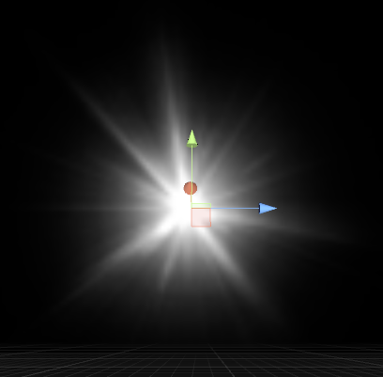
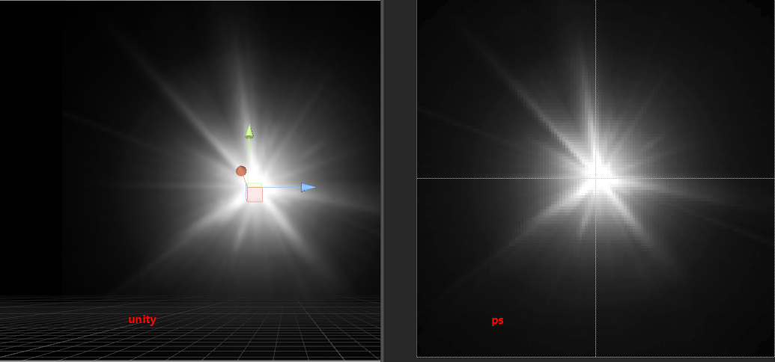
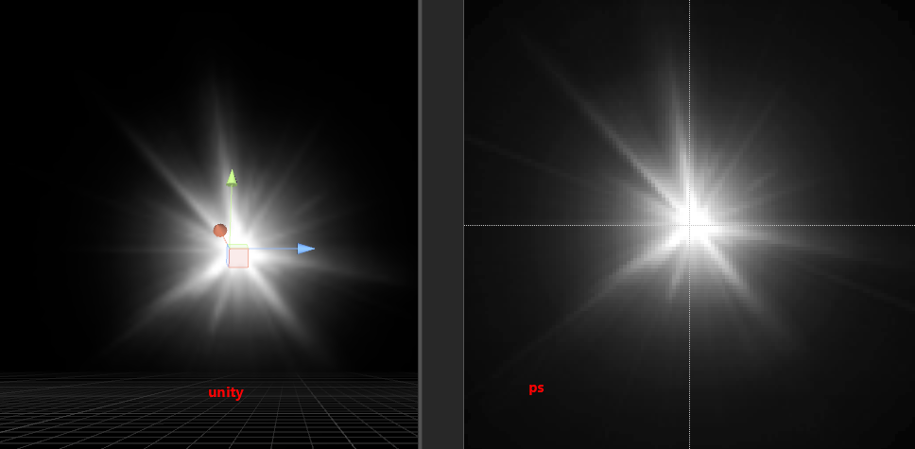
疑问 ：
 | 1线性空间， 贴图是伽马处理， a同从rgb get出来， 修后乘以1 和乘以r 效果不同 ？
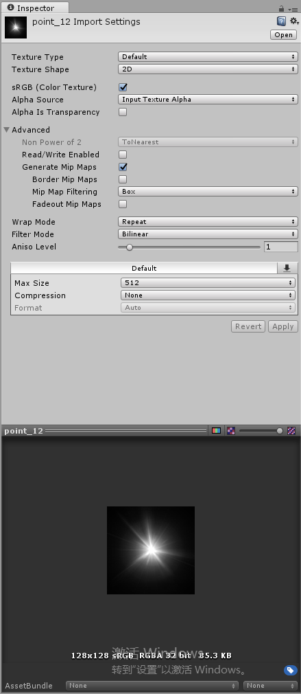
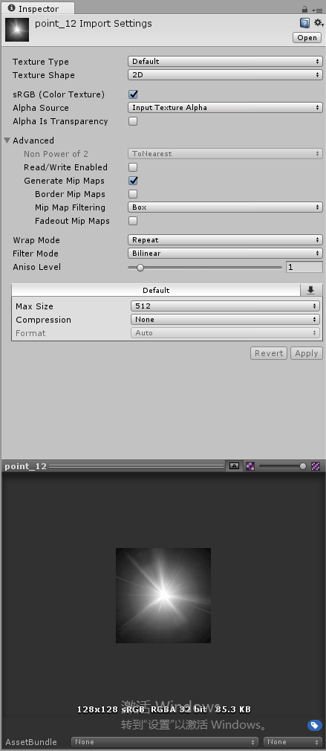

 | 2 显示效果不同
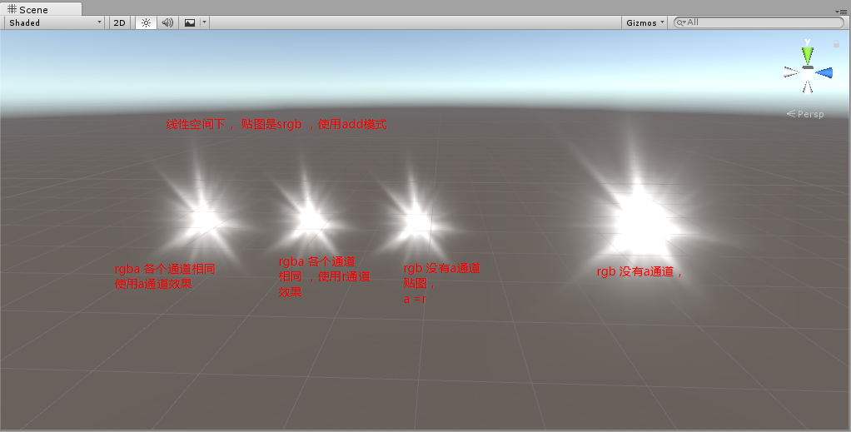

 | 3 问题说明：
 |  | 1 贴图是 Srgb格式，对于有a通道的，a部分 不会转换， 采用线性方式处理，但是 对于r通道进行了伽马处理，
 |  |  | 导致出来效果不一样。

 |  | 2 在正常blend情况下，会使用 特效a通道， 但是切换成 add模式， unity 还是会处理一次a操作。会导致 美术做的a通道 在引擎中总是会小一些，
 |  |  | 解决方法就是： 使用add模式时候 (特效黑白图) a通道填充成白色

 |  |  | 测试：
 |  |  |  | 1 默认 打开ps 就是在 伽马空间下进行，有a通道 情况下，效果，可以看周边一些光晕
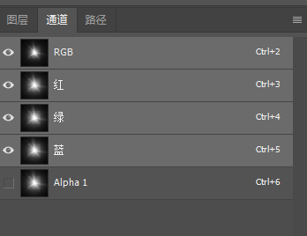


 |  |  |  | 2 unity中测试， （shader 中输出a通道是贴图的a 之后进行了add操作，再次乘以了一个a ）
 |  |  |  |  | 由于乘以了两次a 光源效果减弱

